CollectiveAccess
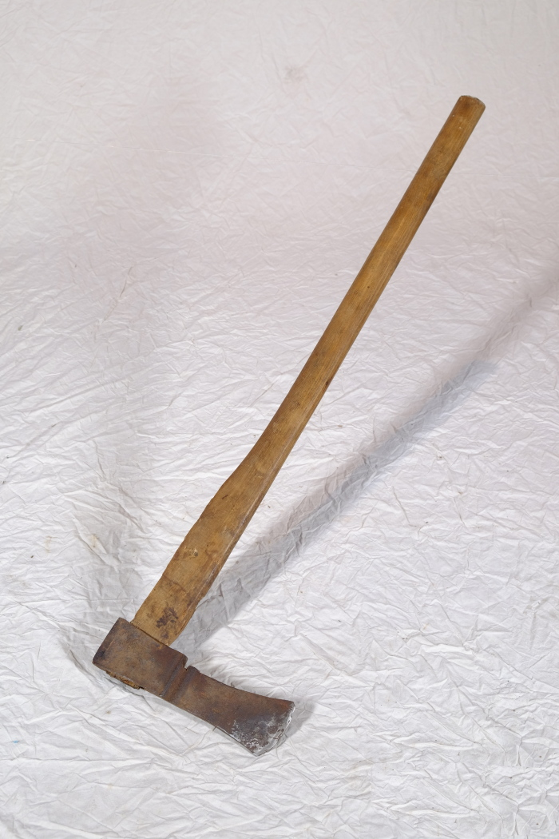
Image | Object | Description | Date
 | Axt (A1512)
 | Axt aus Schmiede (G1019)
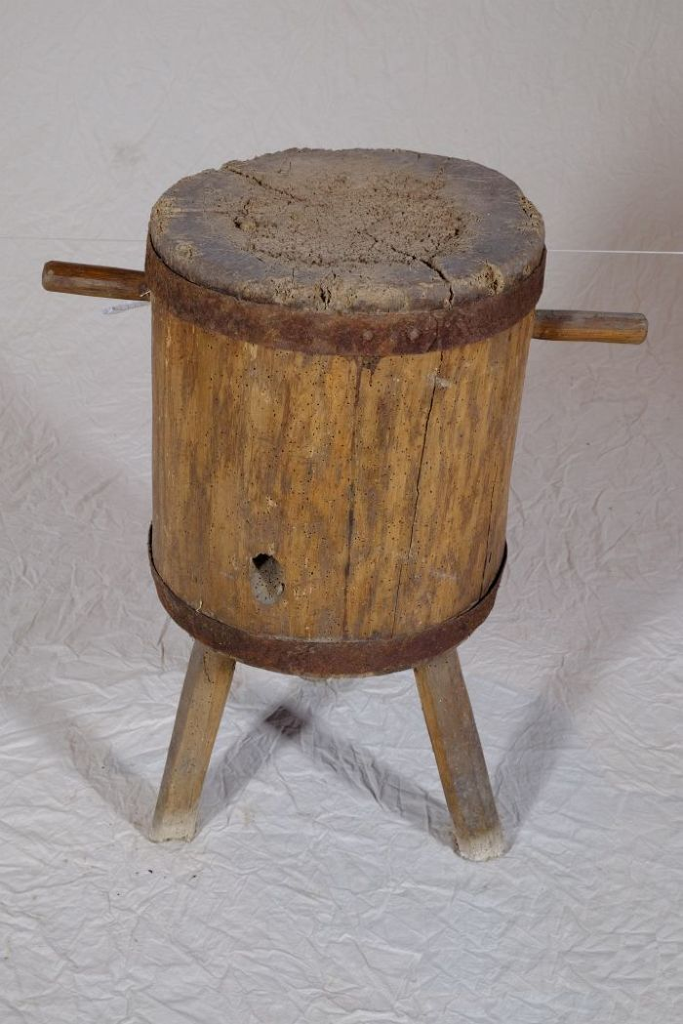
 | Hackklotz (A1110) | Ein Hackklotz, in Thüringen und Sachsen auch als Hack(e)stock bezeichnet, diente als Unterlage beim Spalten von Brennholz mit der Axt. Die Höhe war in etwa so gewählt, dass die Oberkante des zu spaltenden Holzstückes auf Hüfthöhe war.
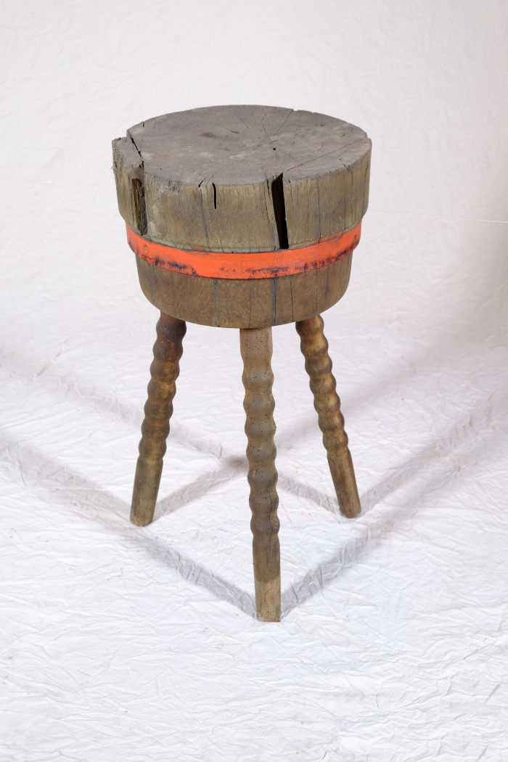
 | Hackklotz (A1281) | Ein Hackklotz, in Thüringen und Sachsen auch als Hack(e)stock bezeichnet, diente als Unterlage beim Spalten von Brennholz mit der Axt. Die Höhe war in etwa so gewählt, dass die Oberkante des zu spaltenden Holzstückes auf Hüfthöhe war.
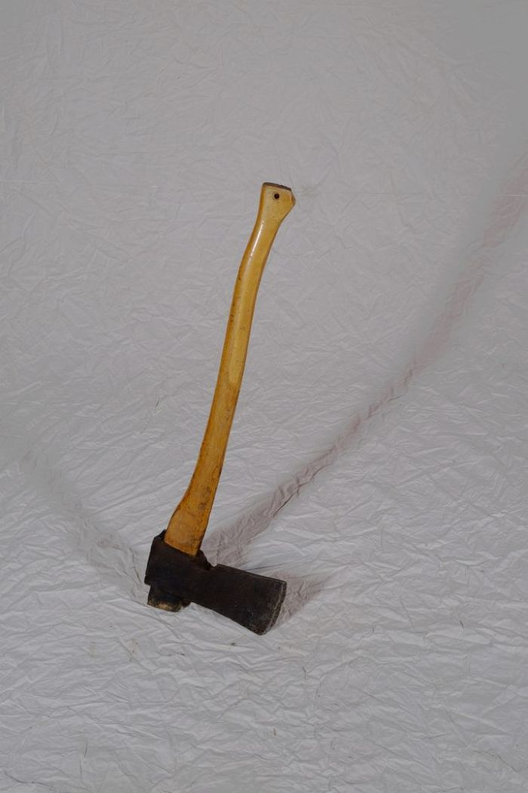
 | Holzaxt (A1207) | Die Holzaxt diente, neben weiteren Werkzeugen, zum Fällen von Bäumen, Behauen von Ästen und zum Spalten von Feuerholz.
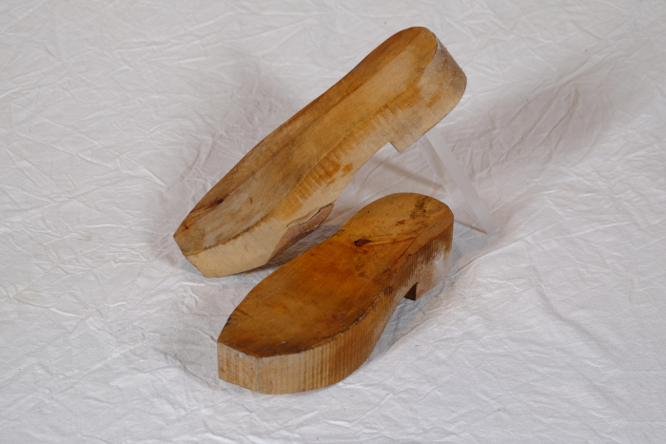 | Holzsohlen, Paar (A1295) | Holzsohlen wurden in der Regel nicht von Holzschuhmachern sondern von fahrenden Arbeitern hergestellt, die sich dort aufhielten, wo ihre Arbeit gebraucht wurde und geeignetes Holz vorhanden war. Die Sohlen bestanden häufig aus weichem Pappel-, Erlen- oder Birkenholz. Besonders Erle eignete sich, da ihr Holz wasserbeständig, leicht zu bearbeiten, schnell nachwachsend und zudem zu wenig anderen Zwecken einsetzbar war. Mit einer Axt wurden die Erlenstämme in Klötze gehauen. Anschließend arbeitete der Sohlenmacher mit einem Schabeisen die Sohlenform heraus. Diese Arbeit ging sehr zügig, jedoch waren Holzsohlen auch billig, sodass der Sohlenmacher eine hohe Stückzahl anfertigen musste.
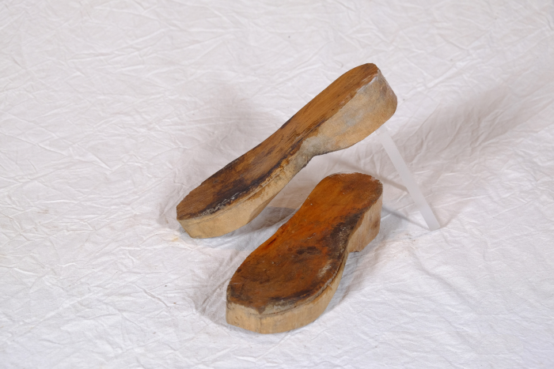 | Holzsohlen, Paar (A1296) | Holzsohlen wurden in der Regel nicht von Holzschuhmachern sondern von fahrenden Arbeitern hergestellt, die sich dort aufhielten, wo ihre Arbeit gebraucht wurde und geeignetes Holz vorhanden war. Die Sohlen bestanden häufig aus weichem Pappel-, Erlen- oder Birkenholz. Besonders Erle eignete sich, da ihr Holz wasserbeständig, leicht zu bearbeiten, schnell nachwachsend und zudem zu wenig anderen Zwecken einsetzbar war. Mit einer Axt wurden die Erlenstämme in Klötze gehauen. Anschließend arbeitete der Sohlenmacher mit einem Schabeisen die Sohlenform heraus. Diese Arbeit ging sehr zügig, jedoch waren Holzsohlen auch billig, sodass der Sohlenmacher eine hohe Stückzahl anfertigen musste.
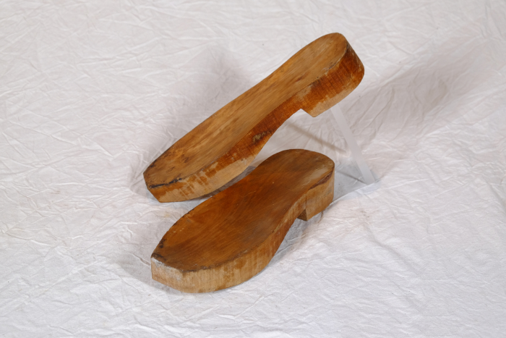 | Holzsohlen, Paar (A1467) | Holzsohlen wurden in der Regel nicht von Holzschuhmachern sondern von fahrenden Arbeitern hergestellt, die sich dort aufhielten, wo ihre Arbeit gebraucht wurde und geeignetes Holz vorhanden war. Die Sohlen bestanden häufig aus weichem Pappel-, Erlen- oder Birkenholz. Besonders Erle eignete sich, da ihr Holz wasserbeständig, leicht zu bearbeiten, schnell nachwachsend und zudem zu wenig anderen Zwecken einsetzbar war. Mit einer Axt wurden die Erlenstämme in Klötze gehauen. Anschließend arbeitete der Sohlenmacher mit einem Schabeisen die Sohlenform heraus. Diese Arbeit ging sehr zügig, jedoch waren Holzsohlen auch billig, sodass der Sohlenmacher eine hohe Stückzahl anfertigen musste.
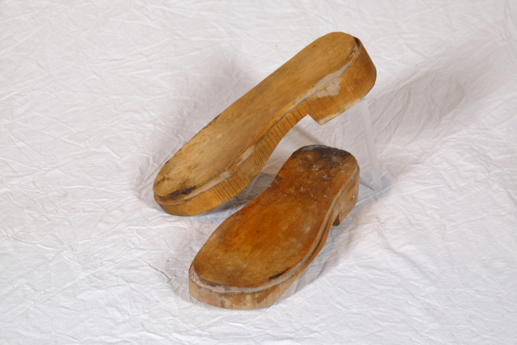 | Holzsohlen, Paar (A1468) | Holzsohlen wurden in der Regel nicht von Holzschuhmachern sondern von fahrenden Arbeitern hergestellt, die sich dort aufhielten, wo ihre Arbeit gebraucht wurde und geeignetes Holz vorhanden war. Die Sohlen bestanden häufig aus weichem Pappel-, Erlen- oder Birkenholz. Besonders Erle eignete sich, da ihr Holz wasserbeständig, leicht zu bearbeiten, schnell nachwachsend und zudem zu wenig anderen Zwecken einsetzbar war. Mit einer Axt wurden die Erlenstämme in Klötze gehauen. Anschließend arbeitete der Sohlenmacher mit einem Schabeisen die Sohlenform heraus. Diese Arbeit ging sehr zügig, jedoch waren Holzsohlen auch billig, sodass der Sohlenmacher eine hohe Stückzahl anfertigen musste.
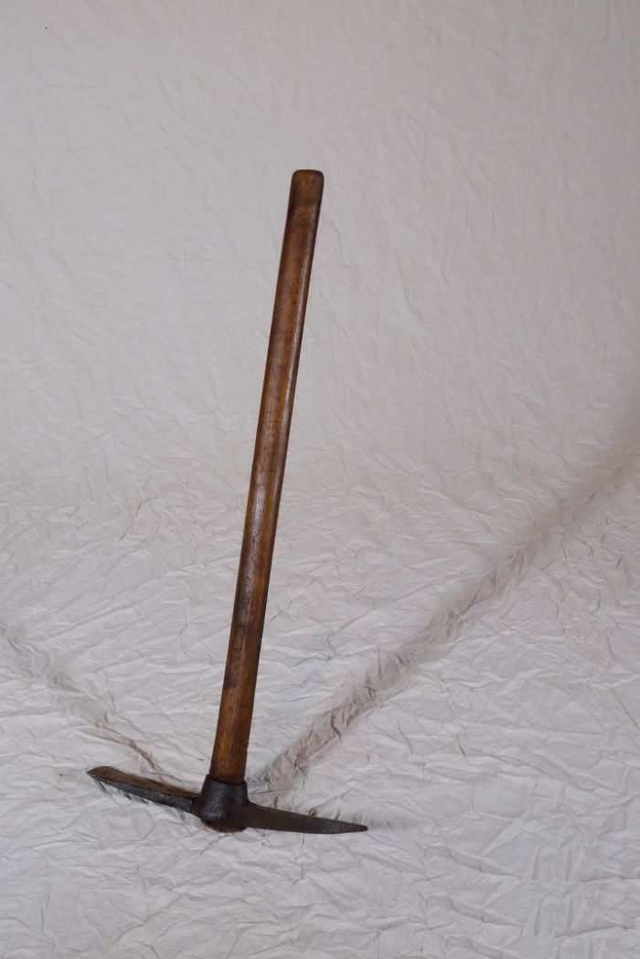
 | Kreuzhacke (A1208) | Die Kreuzhacke wurde zur Bearbeitung und Auflockerung schwerer Böden, wie etwa steiniger Feldränder oder wurzelreicher Wald(rand)gebiete verwendet.
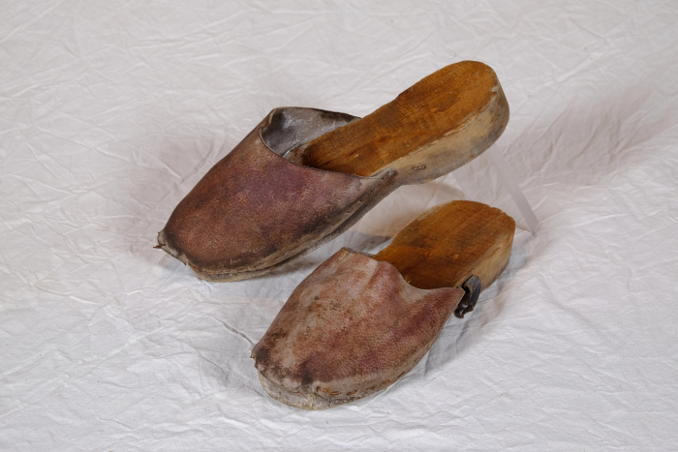 | Pantoletten, Paar (A1469) | Die Pantoletten bestehen aus Holzsohlen, auf die ein Lederspann und ein Riemen genagelt wurde. Holzsohlen wurden in der Regel nicht von Holzschuhmachern sondern von fahrenden Arbeitern hergestellt, die sich dort aufhielten, wo ihre Arbeit gebraucht wurde und geeignetes Holz vorhanden war. Die Sohlen bestanden häufig aus weichem Pappel-, Erlen- oder Birkenholz. Besonders Erle eignete sich, da ihr Holz wasserbeständig, leicht zu bearbeiten, schnell nachwachsend und zudem zu wenig anderen Zwecken einsetzbar war. Mit einer Axt wurden die Erlenstämme in Klötze gehauen. Anschließend arbeitete der Sohlenmacher mit einem Schabeisen die Sohlenform heraus. Diese Arbeit ging sehr zügig, jedoch waren Holzsohlen auch billig, sodass der Sohlenmacher eine hohe Stückzahl anfertigen musste.

